画面キャプチャ
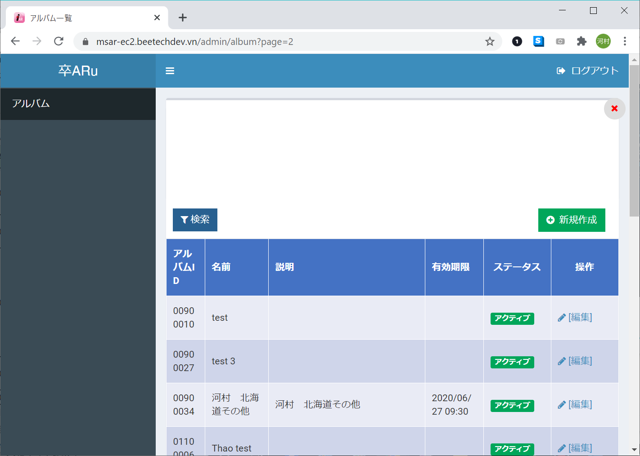
I-0006
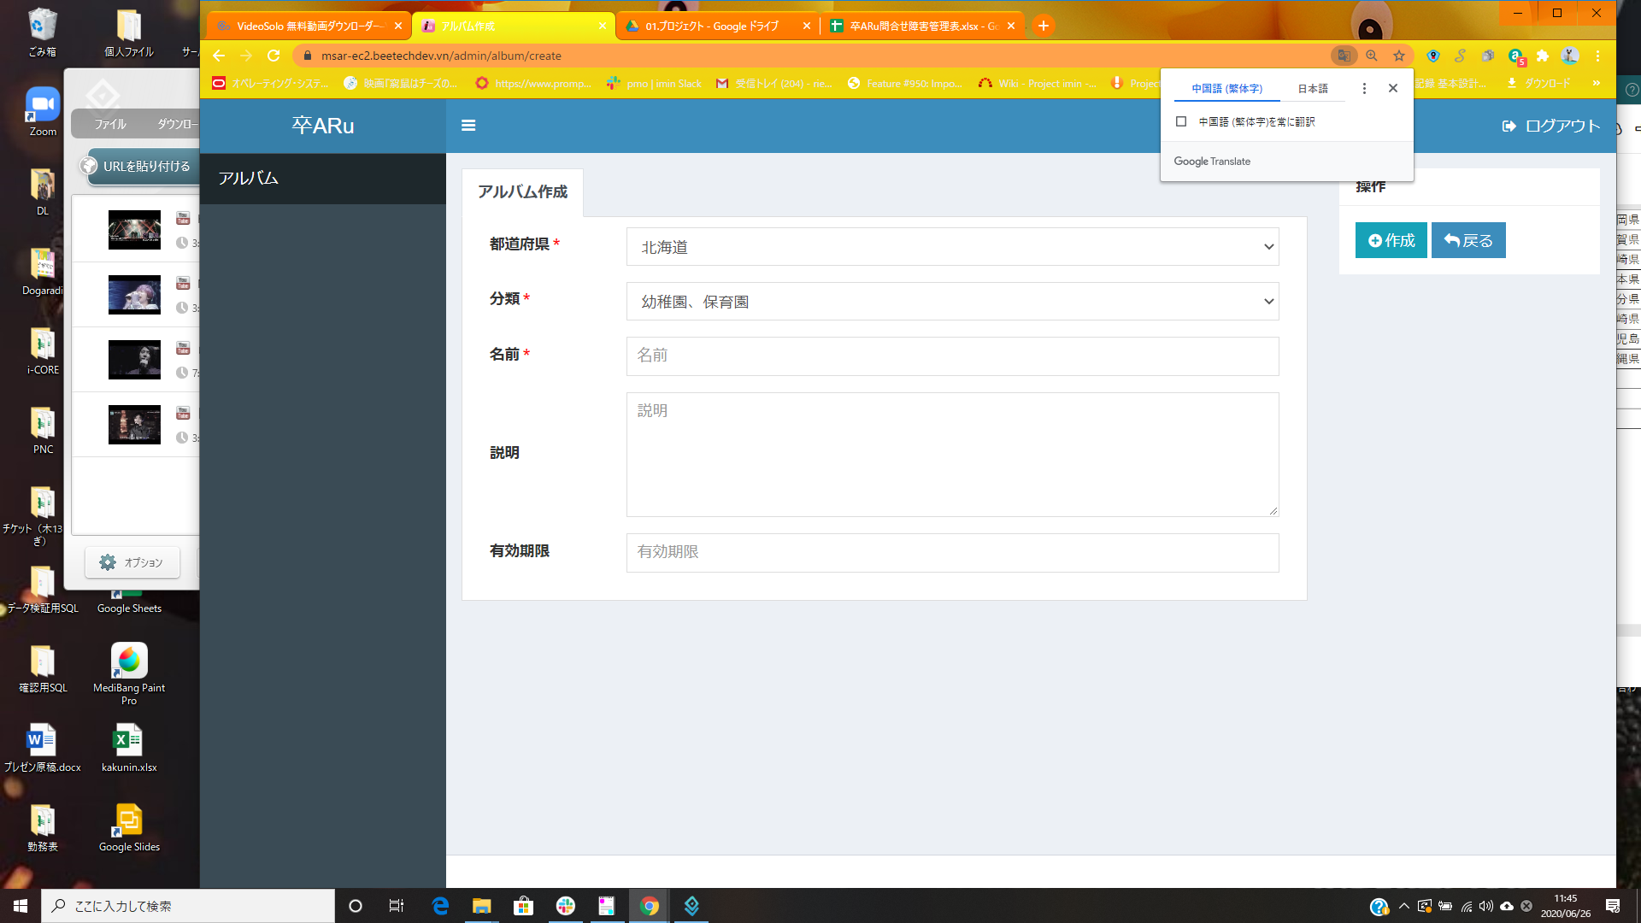

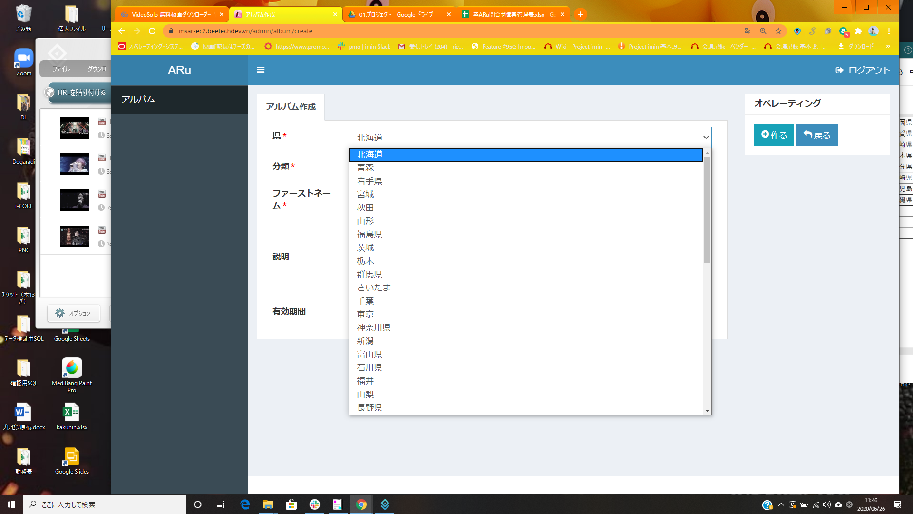

I-0007

画面キャプチャ_I-0003
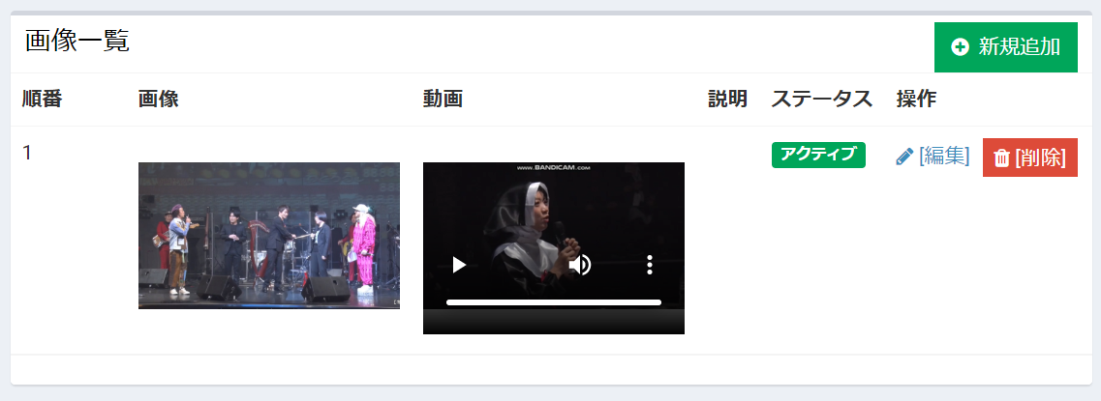
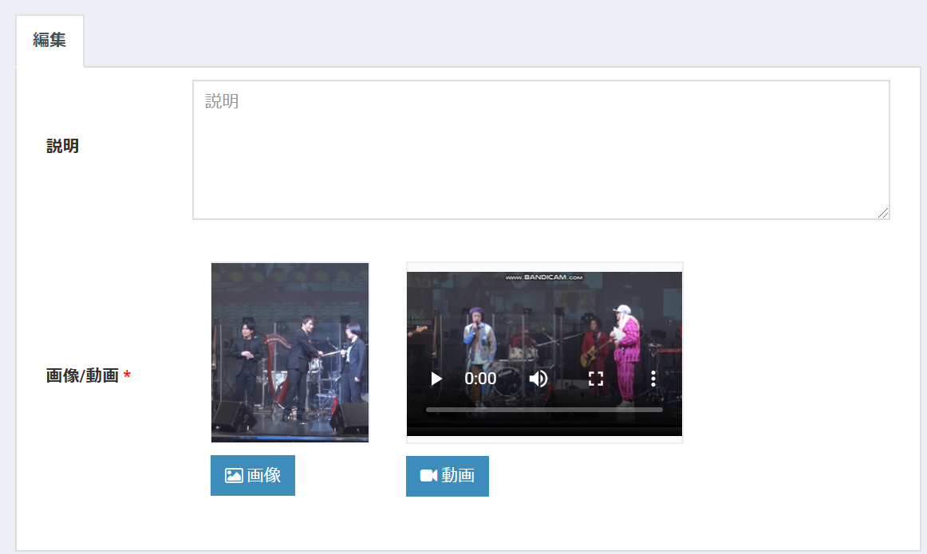
Album Edit | Maker/Movie Edit

認識しないサムネイル画像
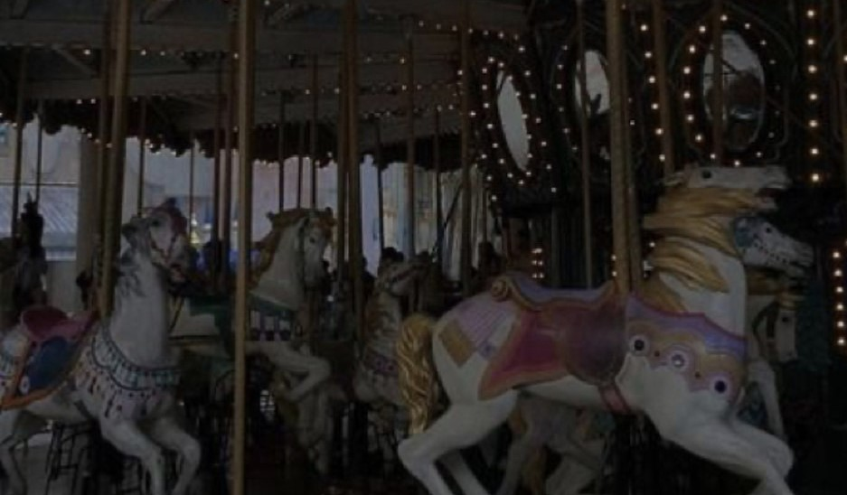

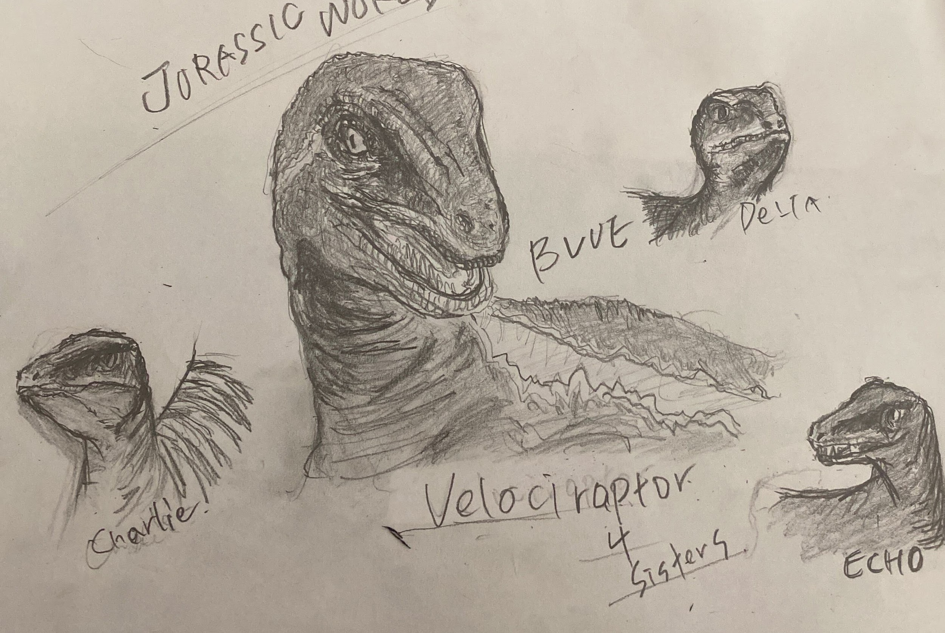
■マーカー部分が少ない為、認識しない | https://msar-ec2.beetechdev.vn/admin/album/01100020/edit
 |  |  | ■モノクロ写真 マーカー値はあるが認識しない | https://msar-ec2.beetechdev.vn/admin/album/47400016/edit
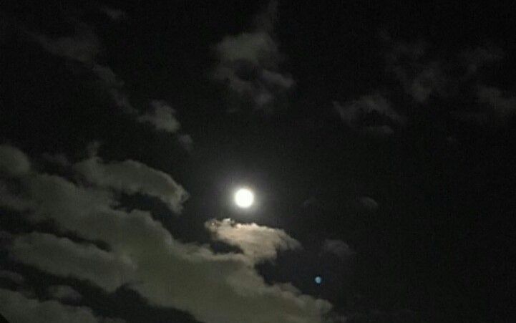
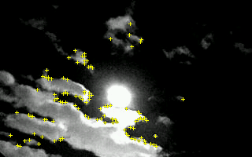
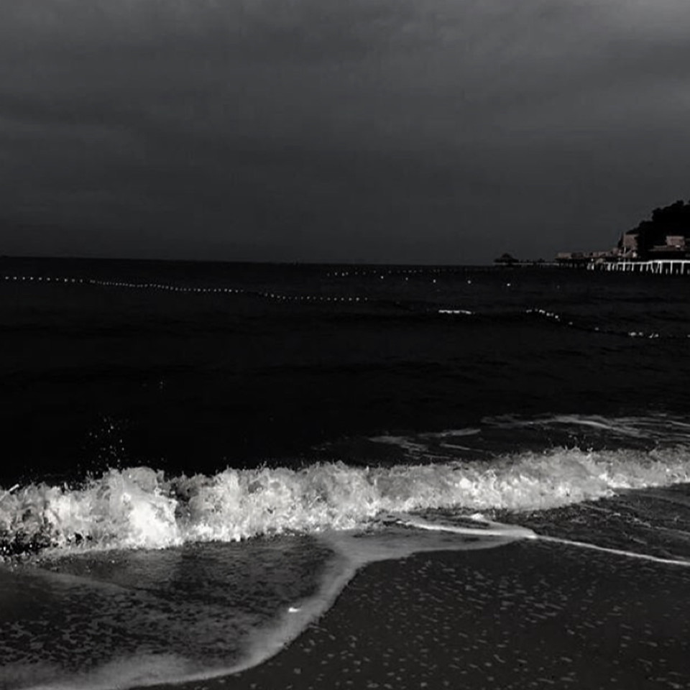
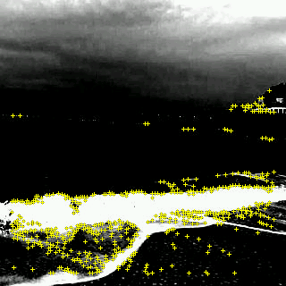

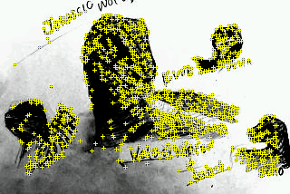
■全体的に暗いがマーカー値があるため、認識可能 |  | ■小さいと認識しないが少しサイズを大きくすると認識する | ■カラーがない手書きのイラストも認識する

